상품제안서
유니영 듀얼 마그네틱 손난로 3000mAh x 2 | 상품코드: F29681

 |  |  |  |  |  |  | 02-412-0044 | www.easy1.co.kr
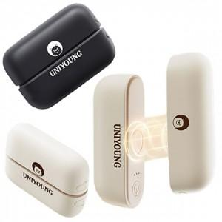

【상세/제작정보】 | 주문전재고확인요망 박스당 한가지색상(박스단위출고요망) 기본개별케이스포함. 실크인쇄&레이져인쇄가능(별도문의) 선물 포장 문의

【인쇄/포장옵션】 | 실크, 레이저, 개별인쇄 / 포장불가능

【공급단가】 | 수량 | 50~ | 100~ | 500~ | 1,000~ | 2,000~
*VAT별도 | 단가 | 18,220원 | 17,550원 | 16,870원 | 16,200원 | 15,790원

【상품 URL】 | https://dev.easy1.co.kr:443/src/goods_detail.php?gdno=29681

